상품제안서
엔보우 핸디형 선풍기 모노제트 | 상품코드: F32623

 |  |  |  |  |  |  | 02-412-0044 | www.easy1.co.kr
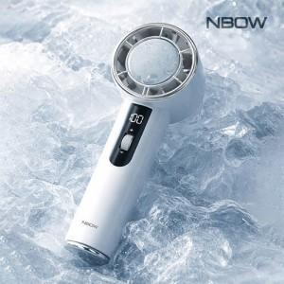

【상세/제작정보】 | 레이저인쇄비 100개 이상 무료 / 100개미만 30,000원 운임비 1박스(60개) 5000원 / 선물포장 500원

【인쇄/포장옵션】 | 레이저 / 기본종이케이스

【공급단가】 | 수량 | 100~ | 300~ | 500~ | 1,000~ | 3,000~
*VAT별도 | 단가 | 17,400원 | 17,110원 | 16,670원 | 16,380원 | 15,950원

【상품 URL】 | https://dev.easy1.co.kr:443/src/goods_detail.php?gdno=32623

